❸給与所得
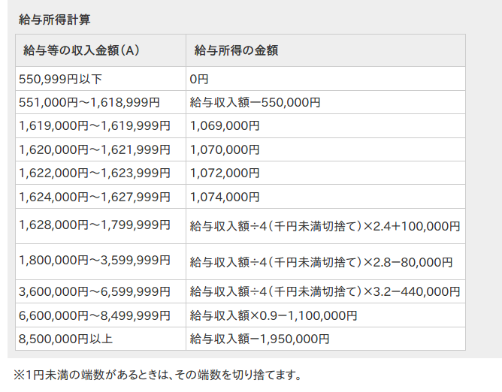
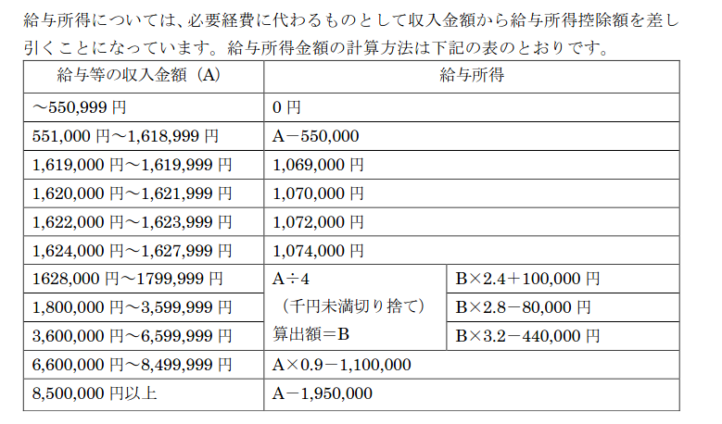
▶給与所得の計算

 |  | 給与所得 | 予備 | 予備
世帯主 |  | 0
世帯員① |  | 0
世帯員② |  | 0
世帯員③ |  | 0
世帯員④ |  | 0
世帯員⑤ |  | 0

（A） |  |  | （B) |  |  |  |  |  |  |  | 世帯主 |  |  | 世帯員① |  |  | 世帯員② |  |  | 世帯員③ |  |  | 世帯員④ |  |  | 世帯員⑤
給与等の収入金額 |  |  | 給与所得の金額 | 所得計算式 |  |  |  |  |  |  | 該当 | 給与収入 | 給与所得 | 該当 | 給与収入 | 給与所得 | 該当 | 給与収入 | 給与所得 | 該当 | 給与収入 | 給与所得 | 該当 | 給与収入 | 給与所得 | 該当 | 給与収入 | 給与所得
0 | ～ | 550,999 | 0円 | （A) | × | 0 | × | 0 | + | 0 | 1 | 0 | 0 | 1 | 0 | 0 | 1 | 0 | 0 | 1 | 0 | 0 | 1 | 0 | 0 | 1 | 0 | 0
551,000 | ～ | 1,618,999 | 給与収入額―550,000円 | （A) | × | 1 | × | 1 | + | -550,000 | 0 | 0 | 0 | 0 | 0 | 0 | 0 | 0 | 0 | 0 | 0 | 0 | 0 | 0 | 0 | 0 | 0 | 0
1,619,000 | ～ | 1,619,999 | 1,069,000円 | （A) | × | 0 | × | 0 | + | 1,069,000 | 0 | 0 | 0 | 0 | 0 | 0 | 0 | 0 | 0 | 0 | 0 | 0 | 0 | 0 | 0 | 0 | 0 | 0
1,620,000 | ～ | 1,621,999 | 1,070,000円 | （A) | × | 0 | × | 0 | + | 1,070,000 | 0 | 0 | 0 | 0 | 0 | 0 | 0 | 0 | 0 | 0 | 0 | 0 | 0 | 0 | 0 | 0 | 0 | 0
1,622,000 | ～ | 1,623,999 | 1,072,000円 | （A) | × | 0 | × | 0 | + | 1,072,000 | 0 | 0 | 0 | 0 | 0 | 0 | 0 | 0 | 0 | 0 | 0 | 0 | 0 | 0 | 0 | 0 | 0 | 0
1,624,000 | ～ | 1,627,999 | 1,074,000円 | （A) | × | 0 | × | 0 | + | 1,074,000 | 0 | 0 | 0 | 0 | 0 | 0 | 0 | 0 | 0 | 0 | 0 | 0 | 0 | 0 | 0 | 0 | 0 | 0
1,628,000 | ～ | 1,799,999 | 給与収入額÷4（千円未満切捨て）×2.4＋100,000円 | （A) | × | 0.25 | × | 2.4 | + | 100,000 | 0 | 0 | 0 | 0 | 0 | 0 | 0 | 0 | 0 | 0 | 0 | 0 | 0 | 0 | 0 | 0 | 0 | 0
1,800,000 | ～ | 3,599,999 | 給与収入額÷4（千円未満切捨て）×2.8－80,000円 | （A) | × | 0.25 | × | 2.8 | + | -80,000 | 0 | 0 | 0 | 0 | 0 | 0 | 0 | 0 | 0 | 0 | 0 | 0 | 0 | 0 | 0 | 0 | 0 | 0
3,600,000 | ～ | 6,599,999 | 給与収入額÷4（千円未満切捨て）×3.2－440,000円 | （A) | × | 0.25 | × | 3.2 | + | -440,000 | 0 | 0 | 0 | 0 | 0 | 0 | 0 | 0 | 0 | 0 | 0 | 0 | 0 | 0 | 0 | 0 | 0 | 0
6,600,000 | ～ | 8,499,999 | 給与収入額×0.9－1,100,000円 | （A) | × | 1 | × | 0.9 | + | -1,100,000 | 0 | 0 | 0 | 0 | 0 | 0 | 0 | 0 | 0 | 0 | 0 | 0 | 0 | 0 | 0 | 0 | 0 | 0
8,500,000 | ～ | 999999999 | 給与収入額－1,950,000円 | （A) | × | 1 | × | 1 | + | -1,950,000 | 0 | 0 | 0 | 0 | 0 | 0 | 0 | 0 | 0 | 0 | 0 | 0 | 0 | 0 | 0 | 0 | 0 | 0

